Sayfa1
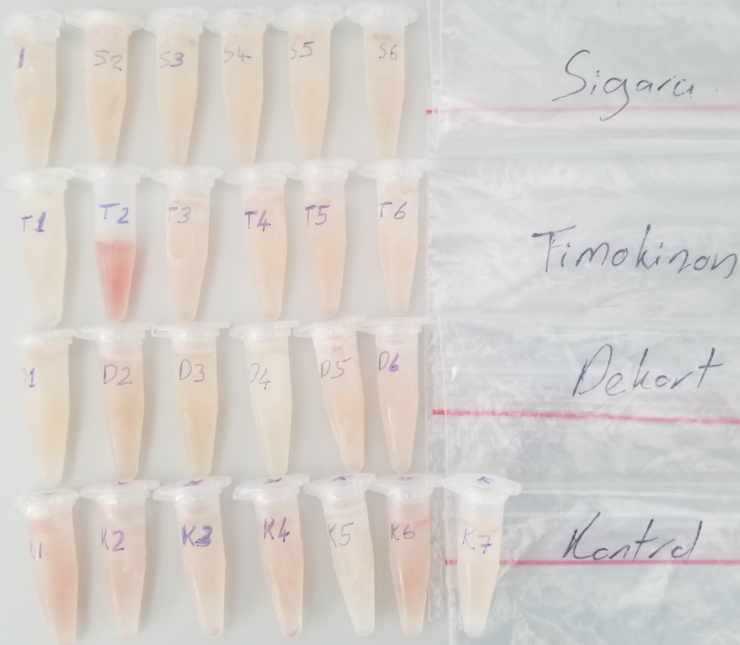
Numune Adı | TAS(mmol/L) | TOS (µmol/L) | OSI
(Sigara) S-1 | 1.64 | 6.51 | 0.397
(Sigara) S-2 | 1.7 | 5.8 | 0.341
(Sigara) S-3 | 1.69 | 6.73 | 0.398
(Sigara) S-4 | 1.66 | 6.39 | 0.385
(Sigara) S-5 | 1.88 | 5.99 | 0.319 | Bu çalışmada "Relassay" marka kitler kullanılmıştır.
(Sigara) S-6 | 1.81 | 7.66 | 0.423 | TAS Kat.No: RL0017
(Timokinon) T-1 | 1.74 | 3.8 | 0.218 | TOS Kat.Not: RL0024
(Timokinon) T-2 | 2.06 | 32.93 | 1.599 | Kullanılan cihaz: Mindray marka BS300 model tam otomatik biyokimya cihazı
(Timokinon) T-3 | 1.94 | 8.43 | 0.435
(Timokinon) T-4 | 1.65 | 8.13 | 0.493
(Timokinon) T-5 | 1.64 | 9.56 | 0.583
(Timokinon) T-6 | 1.9 | 6.93 | 0.365
(Dekort) D-1 | 1.67 | 8.07 | 0.483
(Dekort) D-2 | 2.32 | 9.66 | 0.416
(Dekort) D-3 | 1.69 | 7.25 | 0.429
(Dekort) D-4 | 1.86 | 2.51 | 0.135
(Dekort) D-5 | 2.11 | 7.89 | 0.374
(Dekort) D-6 | 1.96 | 9.43 | 0.481
(Kontrol) K-1 | 2.06 | 18.46 | 0.896
(Kontrol) K-2 | 1.66 | 12.25 | 0.738
(Kontrol) K-3 | 1.62 | 9.24 | 0.570
(Kontrol) K-4 | 1.87 | 13.89 | 0.743
(Kontrol) K-5 | 1.78 | 4.75 | 0.267
(Kontrol) K-6 | 1.76 | 16.42 | 0.933
(Kontrol) K-7 | 1.51 | 8.3 | 0.550

